EJERCICIO 4
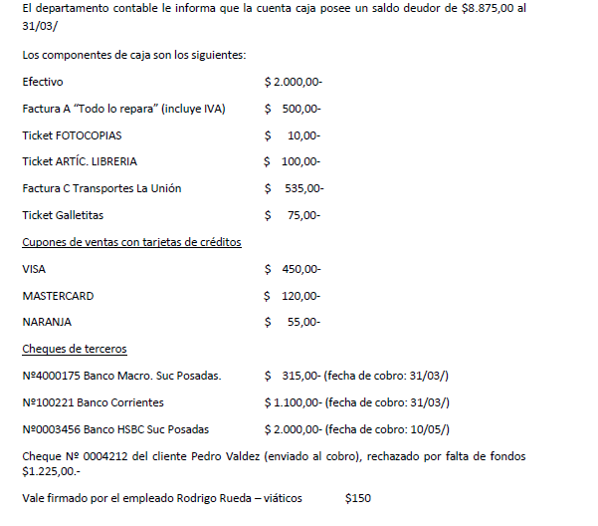
 |  |  |  | 1 | 2018-05-31
 |  |  | FALTANTE DE CAJA +E |  |  |  | 240
 |  |  |  |  | CAJA -A |  |  | 240
 |  |  | S/ ajuste arqueo de caja - la diferencia se hace cargo la empresa
 |  |  |  | 2
 |  |  | GTOS DEL LOCAL |  |  |  | 413.22
 |  |  | IVA CF |  |  |  | 86.78
 |  |  | PAPELERIAS Y UTILES |  |  |  | 110
 |  |  | GTO DE TRANSPORTE |  |  |  | 535
 |  |  | GTOS DE REFRIGERIO |  |  |  | 75
 |  |  | DEUDORES TARJETA DE CREDITO |  |  |  | 625
 |  |  | VALORES AL COBRO |  |  |  | 315
 |  |  | VALORES DIFERIDOS A COBRAR |  |  |  | 2000
 |  |  | DEUDORES VARIOS |  |  |  | 1225
 |  |  | VIATICOS |  |  |  | 150
 |  |  |  |  |  | CAJA |  | 5535

 |  |  | SALDO CONTABLE |  | 8875
 |  |  | SALDO REAL |  | 8635
 |  |  | DIFERENCIA |  | 240

 |  |  | efectivo |  | 2000 | CAJA
 |  |  | Factura A |  | 413.2231405 | Gto de mantenimiento/Gastos del local
 |  |  |  |  | 86.78 | IVA CF
 |  |  | Tique fotocopias |  | 10 | PAPELERIAS Y UTILES
 |  |  | tique artic librería |  | 100 | PAPELERIAS Y UTILES
 |  |  | Factura C Transporte |  | 535 | Gto de transporte
 |  |  | tique galletitas |  | 75 | Gtos varios / Gtos de refrigerio
 |  |  | Cupones tarjeta credi |  | 625 | Deudores tarjeta de credito
 |  |  | ch/Posadas 31/03 |  | 315 | Valores al cobro
 |  |  | ch de plaza 31/03 |  | 1100 | CAJA
 |  |  | che/Posadas 10/05 |  | 2000 | VALORES DIFERIDOS A COBRAR
 |  |  | cheque rechazado |  | 1225 | DEUDORES VARIOS
 |  |  | Vale |  | 150 | VIATICOS
 | CAJA
 | DEBE + | Haber -
 | 8875 | 5535
 |  | 240
SALDO | 3100
CONTABLE AJUSTADO

EJERCICIO 5
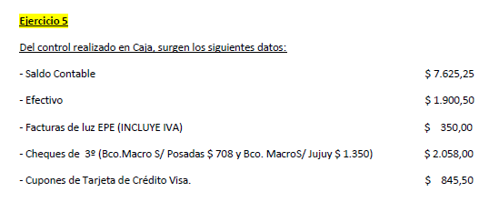
 |  |  |  | ASIENTO 1 |  | DEBE | HABER
 |  |  |  | FALTANTE DE CAJA |  | 1244.53
 |  |  |  |  | CAJA |  | 1244.53

 |  |  |  | ASIENTO 2
 |  |  |  | LUZ Y TELEFONO |  | 275.59
 |  |  |  | VALORES AL COBRO |  | 2058
 |  |  |  | DEUDORES TARJETA DE CREDITO |  | 845.5
 |  |  |  | GASTOS VARIOS |  | 304.13
 |  |  |  | GASTOS DE REFRIGERIO |  | 252
 |  |  |  | BOLETA DE DEPOSITO BCO MACRO |  | 525
 |  |  |  | GASTOS DEL LOCAL |  | 220
 |  |  |  |  | CAJA |  | 4480.22

 |  |  |  | EFECTIVO | 1900.5 | CAJA
 |  |  |  | FACTURAS LUZ | 275.59 | LUZ Y TELEFONO
 |  |  |  | CHEQUE DE 3° | 2058 | VALORES AL COBRO
SALDO CONTABLE |  | 7625.25 | CUPONES DE TARJETA DE CREDITO |  | 845.5 | DEUDORES TARJETA DE CREDITO
SALDO REAL |  | 6380.72 | FACTURA A RESPUESTO MOTO |  | 304.13 | GASTOS VARIOS
DIFERENCIA |  | 1244.53 | TICKETS COMPRA DE CAFÉ |  | 252 | GASTOS DE REFRIGERIO
 |  |  | BOLETA DE DEPOSITO BCO MACRO |  | 525 | BOLETA DE DEPOSITO BCO MACRO
 | CAJA |  | TICKETS ARTÍCULOS DE LIMPIEZA |  | 220 | GASTOS DEL LOCAL
 | DEBE + | Haber -
 | 7625.25 | 4480.22
 |  | 1900.5
SALDO | 1244.53
CONTABLE AJUSTADO

EJERCICIO 6
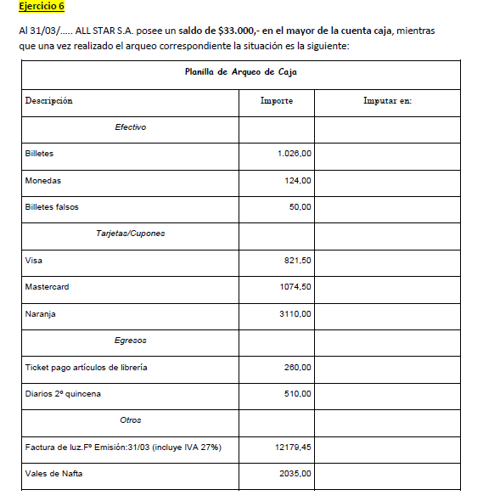
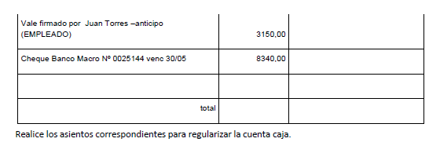
 |  |  | PLANILLA DE ARQUEO DE CAJA
 |  |  | DESCRIPCIÓN |  | IMPORTE | IMPUTAR EN:
 |  |  | EFECTIVO
 |  |  | BILLETES |  | 1,026.00 | CAJA
 |  |  | MONEDAS |  | 124.00 | CAJA
 |  |  | BILLETES FALSOS |  | 50.00 | CAJA
 |  |  | TARJETAS/CUPONES
 |  |  | VISA |  | 821.50 | DEUDORES TARJETA DE CREDITO
 |  |  | MASTERCARD |  | 1,074.50 | DEUDORES TARJETA DE CREDITO
 |  |  | NARANJA |  | 3,110.00 | DEUDORES TARJETA DE CREDITO
 |  |  | EGRESOS
 |  |  | TICKET PAGO ARTICULOS LIBRERÍA |  | 260.00 | ARTICULOS DE LIBRERÍA
 |  |  | DIARIOS 2° QUINCENA |  | 510.00 | ARTICULOS DE LIBRERÍA
 |  |  | OTROS
 |  |  | FACT DE LUZ 31/3 (IVA 27%) |  | 12,179.45 | LUZ Y TELEFONO
 |  |  | VALES DE NAFTA |  | 2,035.00 | GASTOS DE MANTENIMIENTO
 |  |  | VALE FRIMADO POR JUAN TORRES - ANTICIPO (EMPLEADO) |  | 3,150.00 | ANTICIPO DE SUELDO
 |  |  | CHEQUE BANCO MACRO 30/05 |  | 8,340.00 | VALORES DIFERIDOS

 |  |  | TOTAL: |  | 32,680.45

 |  |  | ASIENTO 1 |  | DEBE | HABER
 |  |  | FALTANTE DE CAJA |  | 319.55
 |  |  |  | CAJA |  | 319.55

 |  |  | ASIENTO 2
 |  |  | DEUDORES TARJETA DE CREDITO |  | 5006.00
 |  |  | ARTICULOS LIBRERÍA |  | 770.00
 |  |  | LUZ Y TELEFONO |  | 12179.45
 |  |  | GASTOS MANETENIMIENTO |  | 2035.00
 |  |  | ANTICIPO DE SUELDO |  | 3150
 |  |  | VALORES DIFERIDOS |  | 8340
 |  |  |  | CAJA |  | 31480.45

SALDO CONTABLE |  | 33000
SALDO REAL |  | 32680.45
DIFERENCIA |  | 319.55

 | CAJA
 | DEBE + | Haber -
 | 33000 | 31480.45
 |  | 1200
SALDO | 319.55
CONTABLE AJUSTADO

